210705

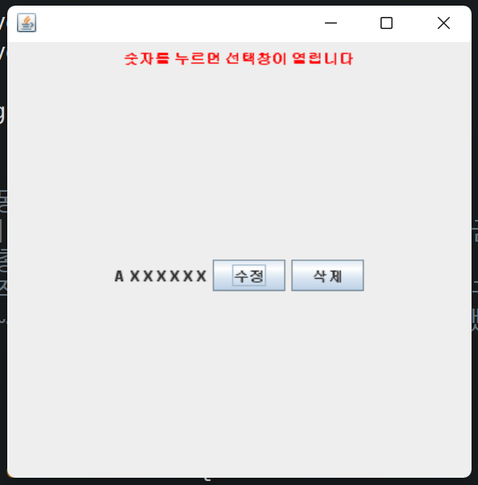
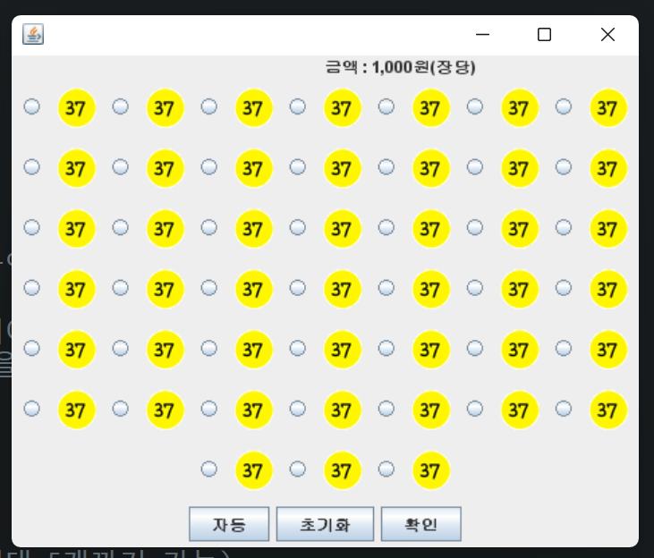
2021-07-05
이 름 | 오더 내용 | 진행 상황 | 완료 시점
윤정인 | 전체 frame 작업 / 세부작업 | 80% 완료 | 7월 10일 예상
이준석 | 로또 번호 자동 class 작업 / 세부작업 | 100% 완료 | 7월 6일
전유리 | 메인 frame 코딩 작업 / 세부작업 | 60% 완료 | 7월 12일 예상
장세호 | 코드 수정 및 관리 | - | -

210706
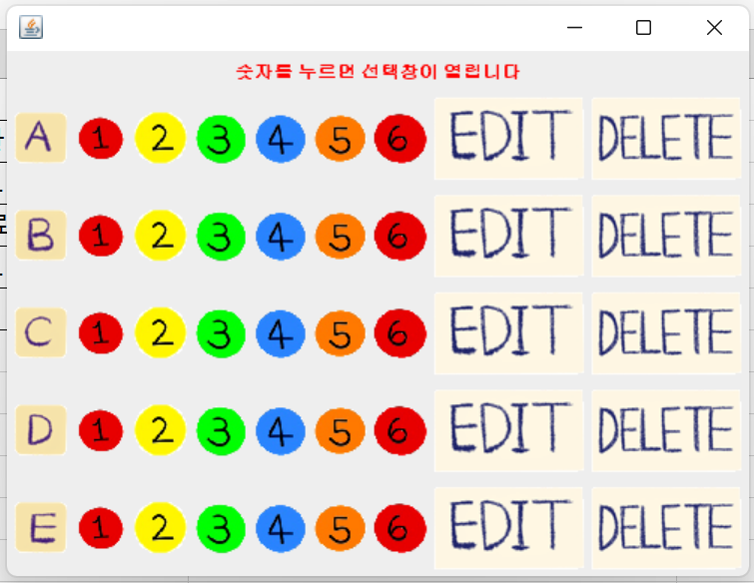
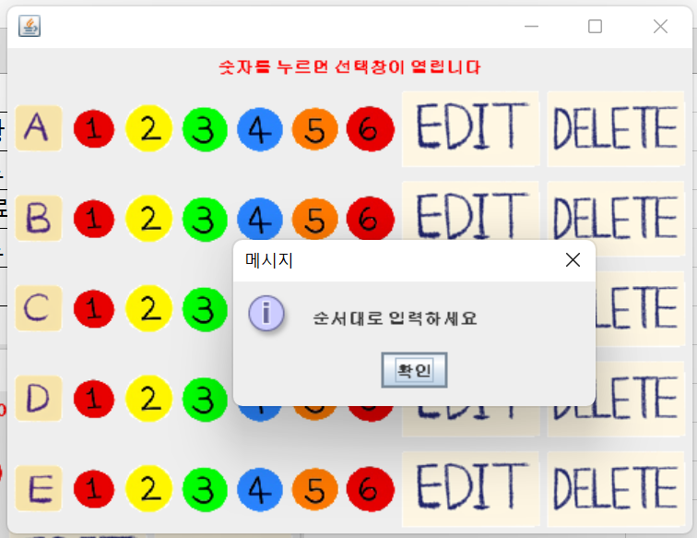
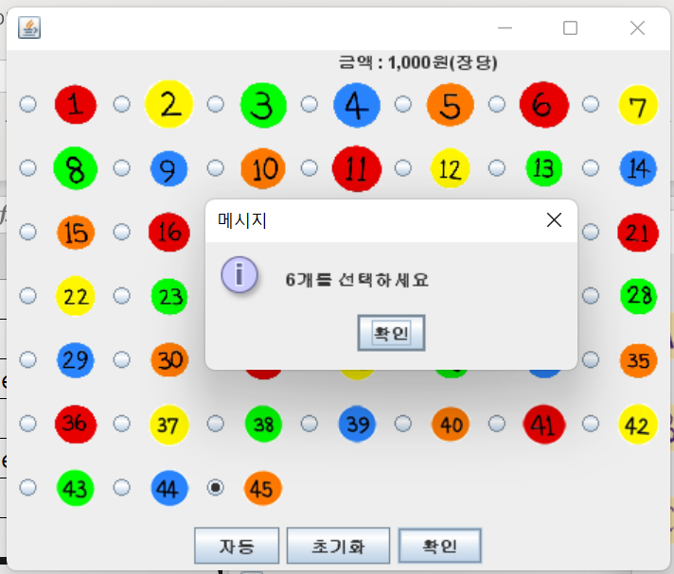
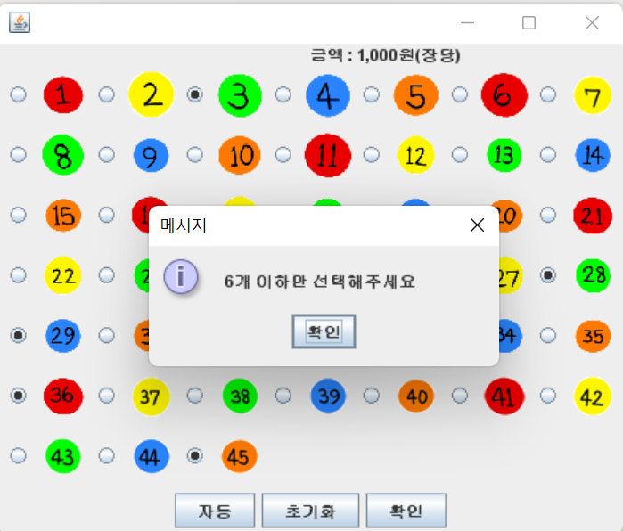
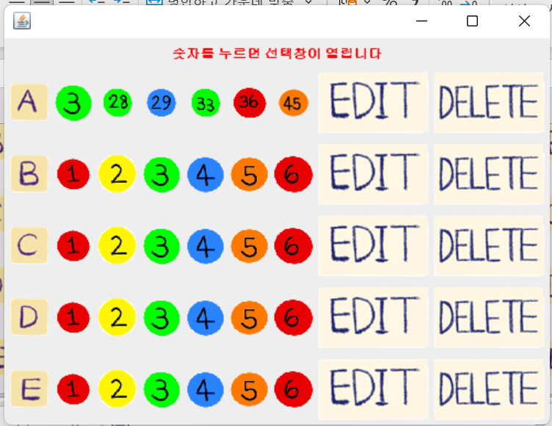
2021-07-06
이 름 | 오더 내용 | 진행 상황 | 완료 시점
윤정인 | 전체 frame 작업 / 세부작업 | 85% 완료 | 7월 11일 예상
이준석 | 결과창 frame 작업 / 세부작업 | 30% 완료 | 7월 13일 예상
전유리 | 결과창 코딩 / 세부작업 | 30% 완료 | 7월 13일 예상
장세호 | 코드 수정 및 기능 추가 / 세부작업 | - | -

210707

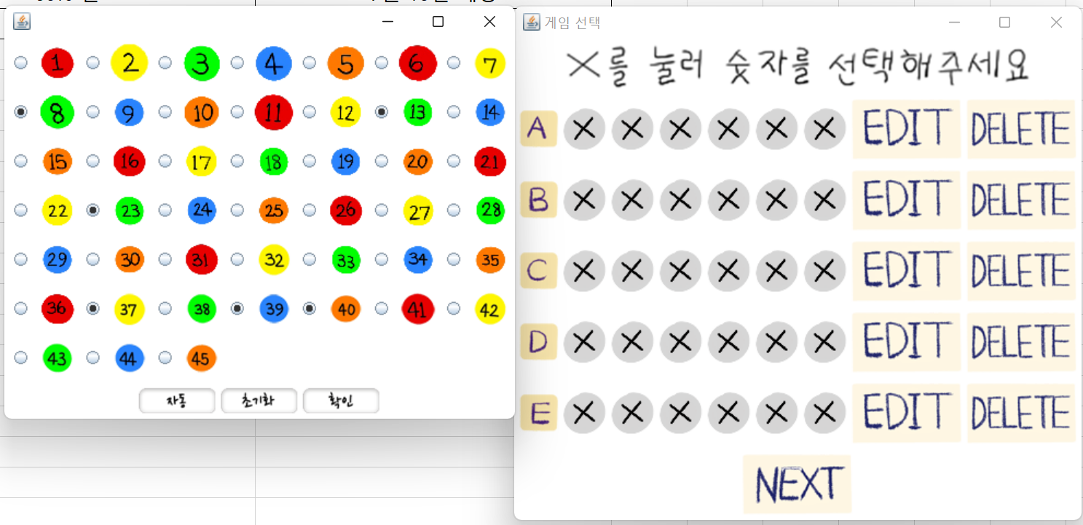
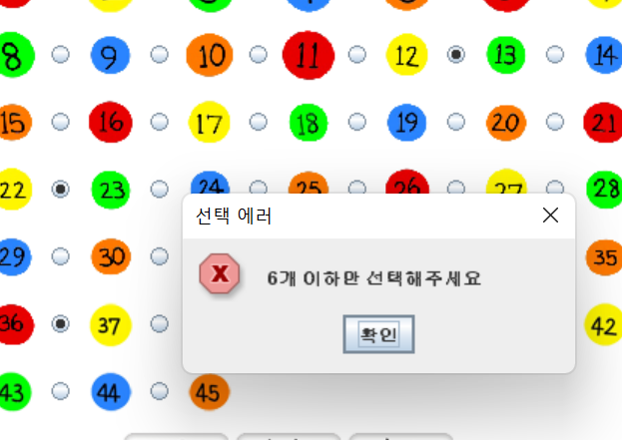
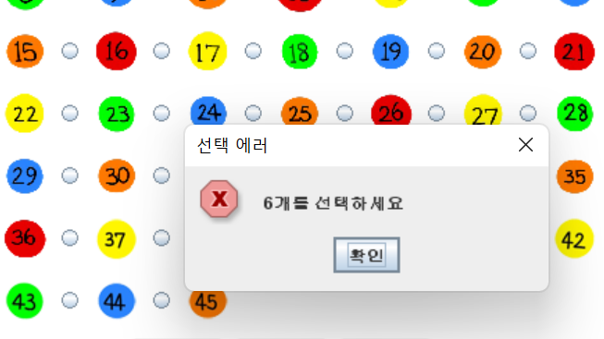
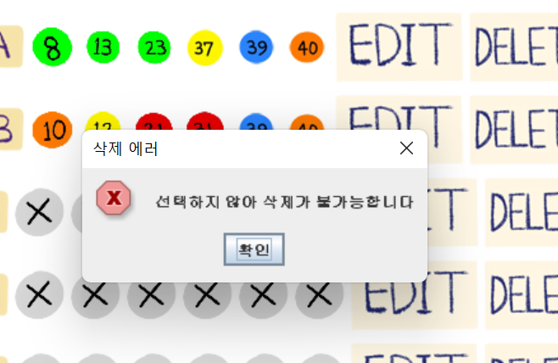
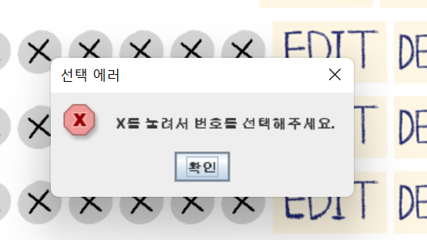
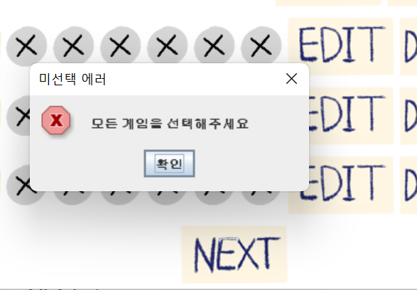
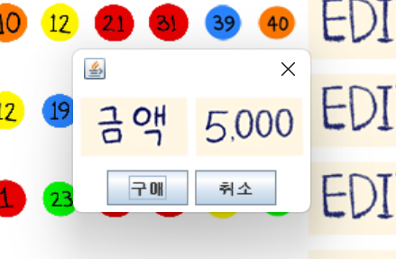
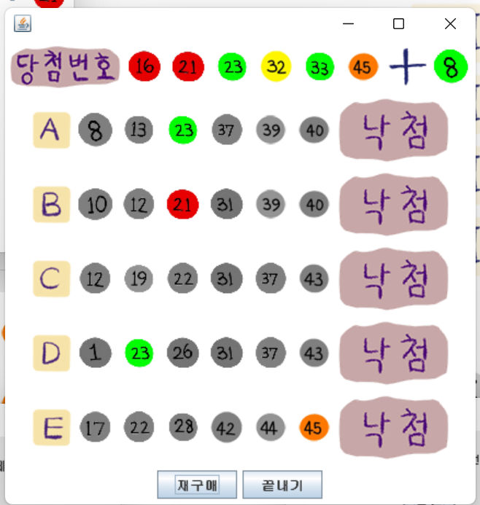
2021-07-07
이 름 | 오더 내용 | 진행 상황 | 완료 시점
윤정인 | 전체 frame 작업 / 세부작업 | 90% 완료 | 7월 9일 예상
이준석 | 결과창 frame 작업 / 세부작업 | 85% 완료 | 7월 9일 예상
전유리 | 결과창 코딩 / 세부작업 | 60% 완료 | 7월 10일 예상
장세호 | 코드 수정 및 기능 추가 / 세부작업 | - | -

